Januarwanderung Bärzelistag
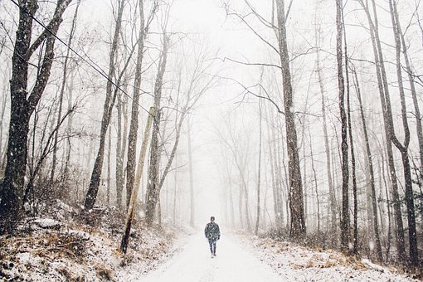
Neujahrswanderungen


Übersicht seit 2013

In den Jahren davor gab es keine Neujahrswanderungen am Bärzelistag

 | Jahr | Tag | Distanz | W.-Zeit | Strecke | Restaurant | Teiln.
1. | 04/01/2013 | Fr. | 10.0 | 2:45:00 | Däniken - Engelberg - Aarburg | Bahnhof | 4
2. | 2014-01-03 | Fr. | 14.5 | 3:55:00 | Däniken - Safenwil - Zofingen | Hotel Zofingen | 6
3. | 2015-01-02 | Fr. | 8.3 | 2:35:00 | Murgenthal - Ruppoldingen | Aareblick | 6
4. | 2016-01-03 | So. | 14.0 | 4:00:00 | Oberbuchsiten - Olten | La Carbonara | 6
5. | 2017-01-02 | Mo. | 12.2 | 2:50:00 | Härkingen - Ruppoldingen | Aareblick | 10
6. | 2018-01-02 | Di. | 12.5 | 3:00:00 | Wangen a.A. - Solothurn | Roter Turm | 9
7. | 2019-01-02 | Mi. | 11.3 | 2:50:00 | Murgenthal - Langenthal | Stadthof | 9
8. | 2020-01-02 | Do. | 12.3 | 2:50:00 | Sursee - Sempach | Türmli | 7
9. | 2021-01-02 | Sa. | 10.9 | 2:35:00 | (Corona) Salamander Kölliken | Waldhütte | 7
10. | 2022-01-02 | So. | 8.7 | 2:10:00 | (Corona) Fröschebrünneli Kölliken | Waldhütte | 7
11. | 2023-01-02 | Mo. | 8.7 | 2:05:00 | Fröschebrünneli Kölliken | Waldhütte | 5
12. | 2024-01-02 | Di. | 9.4 | 2:20:00 | Solothurn - Verenaschlucht | Einsiedelei | 5
13. | 2025-01-02 | Do. | 9.4 | 2:20:00 | Solothurn - Verenaschlucht | Einsiedelei | 9
14. | 2026-01-02 | Fr. | 10.4 | 2:25:00 | Zofingen - Rothrist | Hubel | 11
15. | 2027-01-02 | Sa.
16. | 2028-01-02 | So.
17.
18.

